Inhaltsverzeichnis
Bedingte Formatierung - Teil 1 - Leicht

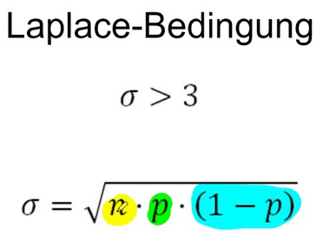
Warming up

Durchschnitt

Ampeln

Datenbalken

Top Ten

Pfeile

Zeiträume

Warming up
Startseite
Zellen mit Werten > 5.000 sollen einen "gelben Hintergund" erhalten.
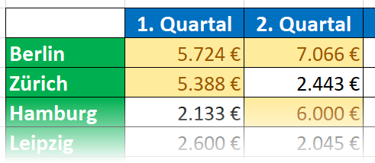
 | 1. Quartal | 2. Quartal | 3. Quartal | 4. Quartal
Berlin | €5,724 | €7,066 | €5,000 | €3,094
Zürich | €5,388 | €2,443 | €3,477 | €2,843
Hamburg | €2,133 | €6,000 | €4,971 | €6,970
Leipzig | €2,600 | €2,045 | €3,000 | €4,659
München | €1,188 | €2,354 | €6,713 | €5,035

Legende
< 2.000 | > 5.000

Zellen mit Werten > 5.000 sollen einen "gelben" und Werte < 2.000 einen "roten Hintergrund" erhalten. Rufen Sie den Befehl zur Bedingten Formatierung einfach 2 mal auf.
 | 1. Quartal | 2. Quartal | 3. Quartal | 4. Quartal
Berlin | €5,724 | €7,066 | €1,454 | €3,094
Zürich | €5,388 | €2,443 | €3,477 | €1,999
Hamburg | €2,133 | €60,000 | €4,971 | €6,970
Leipzig | €2,600 | €2,045 | €7,129 | €4,659
München | €1,188 | €2,354 | €6,713 | €5,035

Durchschnitt
Startseite
Für alle Personen mit einem BMI über dem Durchschnitt sollen die Werte in Spalte E mit "rotem Hintergrund" versehen werden.
Name | Größe | Gewicht | Body Mass Index
Müller | 1.61 | 60 | 23.1
Meier | 1.78 | 89 | 28.1
Schrader | 1.89 | 77 | 21.6
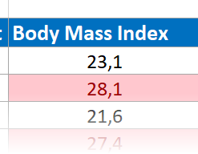
Meyer | 1.76 | 85 | 27.4
Schulze | 1.65 | 54 | 19.8
Lehmann | 1.71 | 69 | 23.6
Krause | 1.57 | 49 | 19.9
Schramm | 1.84 | 84 | 24.8
Kramer | 1.87 | 84 | 24.0

Für alle Personen mit einem BMI unter dem Durchschnitt sollen die Werte in Spalte E mit "grünem Hintergrund" versehen werden.
Name | Größe | Gewicht | Body Mass Index
Müller | 1.63 | 60 | 22.6
Meier | 1.89 | 77 | 21.6
Schrader | 1.76 | 85 | 27.4
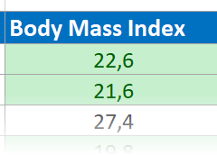
Meyer | 1.65 | 54 | 19.8
Schulze | 1.57 | 49 | 19.9
Lehmann | 1.84 | 84 | 24.8
Krause | 1.81 | 71 | 21.7
Schramm | 1.71 | 69 | 23.6
Kramer | 1.87 | 84 | 24.0

Ampeln
Startseite
Fügen Sie eine Ampel hinzu, die folgenden Farben bei diesen Grenzwerten zeigen soll: >= 24 Rot < 24 Gelb < 20 Grün Nutzen Sie die "Symbolsätze". Sie erhalten aber zunächst den gegenteilgen Effekt, weil hohe Werte grün und niedrige Wert rot dargestellt werden. Sie müssen die Reihenfolge umkehren!
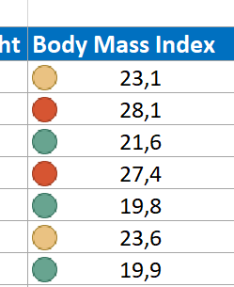
Name | Größe | Gewicht | Body Mass Index
Müller | 1.61 | 60 | 23.1
Meier | 1.78 | 89 | 28.1
Schrader | 1.89 | 77 | 21.6
Meyer | 1.76 | 85 | 27.4
Schulze | 1.65 | 54 | 19.8
Lehmann | 1.71 | 69 | 23.6
Krause | 1.57 | 49 | 19.9
Schramm | 1.84 | 84 | 24.8
Kramer | 1.87 | 84 | 24.0

Dieselbe Aufgabenstellung wie oben. Nur dieses Mal sollen (aus Datenschutzgründen) NUR die Symbole und nicht die konkreten Werte angezigt werden.
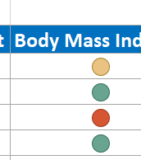
Name | Größe | Gewicht | Body Mass Index
Müller | 1.63 | 60 | 22.6
Meier | 1.89 | 77 | 21.6
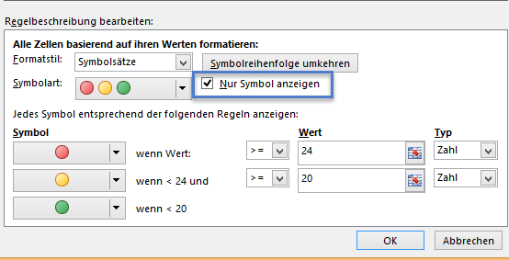
Schrader | 1.76 | 85 | 27.4
Meyer | 1.65 | 54 | 19.8
Schulze | 1.57 | 49 | 19.9
Lehmann | 1.84 | 84 | 24.8
Krause | 1.81 | 71 | 21.7
Schramm | 1.71 | 69 | 23.6
Kramer | 1.87 | 84 | 24.0

Datenbalken
Startseite
Zum Vergleich sollen Daten-Balken, ähnlich einem Balkendiagramm angezeigt werden. Testen Sie durch Betätigen von F9.
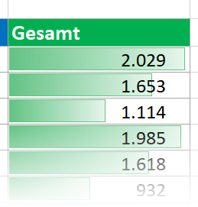
Name | Januar | Februar | März | Gesamt
Berlin | 198 | 904 | 521 | 1,623
Zürich | 410 | 128 | 537 | 1,075
Hamburg | 394 | 487 | 432 | 1,313
Leipzig | 450 | 729 | 462 | 1,641
München | 359 | 734 | 324 | 1,417
Dresden | 375 | 893 | 228 | 1,496
Dortmund | 292 | 778 | 464 | 1,534
Felensburg | 767 | 302 | 799 | 1,868

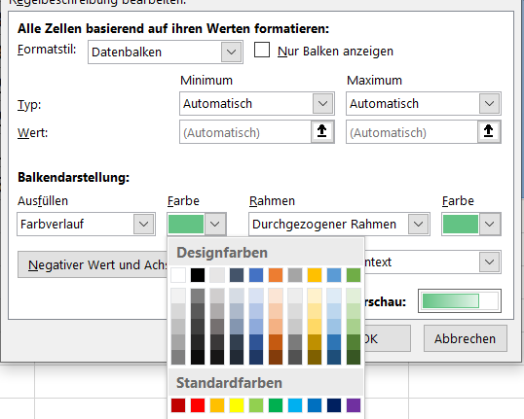
Die Farbe der Balken lässt sich auf vielfältige Art und Weise verändern.

Top Ten
Startseite
Welche Städte sind die mit den 10 höchsten Werten?
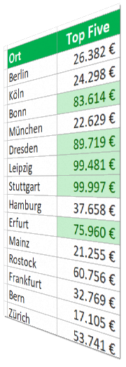
Ort | Top Ten | Ort | obere 20% | Ort | Top Five
Berlin | €96,562 | Berlin | €48,285 | Berlin | €28,869
Köln | €42,730 | Köln | €50,852 | Köln | €65,406
Bonn | €57,484 | Bonn | €48,240 | Bonn | €38,890
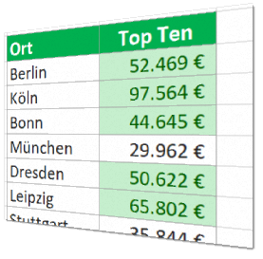
München | €17,934 | München | €84,093 | München | €65,840
Dresden | €96,443 | Dresden | €92,420 | Dresden | €82,598
Leipzig | €41,880 | Leipzig | €29,146 | Leipzig | €62,032
Stuttgart | €45,540 | Stuttgart | €81,844 | Stuttgart | €76,112
Hamburg | €11,464 | Hamburg | €59,786 | Hamburg | €70,206
Erfurt | €25,446 | Erfurt | €25,373 | Erfurt | €76,328
Mainz | €69,951 | Mainz | €84,478 | Mainz | €54,134
Rostock | €51,316 | Rostock | €24,826 | Rostock | €16,134
Frankfurt | €47,540 | Frankfurt | €56,941 | Frankfurt | €40,512
Bern | €21,239 | Bern | €26,055 | Bern | €87,695
Zürich | €56,720 | Zürich | €95,888 | Zürich | €38,091
Poznan | €58,820 | Poznan | €49,660 | Poznan | €49,811
Prag | €55,836 | Prag | €44,260 | Prag | €44,531

Pfeile
Startseite
Maschinenausfallzeiten Je geringer die Werte, desto "grüner" soll es werden.
 | 1. Quartal | 2. Quartal | 3. Quartal | 4. Quartal
Maschine 1 | 18 | 24 | 30 | 15
Maschine 2 | 27 | 33 | 9 | 17
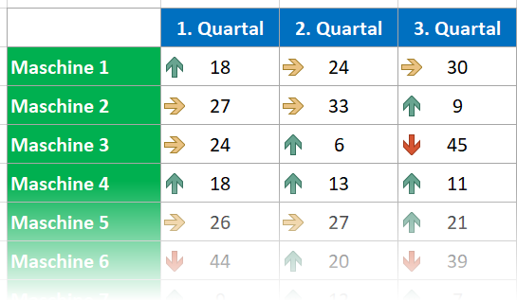
Maschine 3 | 24 | 6 | 45 | 17
Maschine 4 | 18 | 13 | 11 | 14
Maschine 5 | 26 | 27 | 21 | 10
Maschine 6 | 44 | 20 | 39 | 41
Maschine 7 | 9 | 12 | 7 | 6
Maschine 8 | 53 | 29 | 16 | 26
Maschine 9 | 29 | 23 | 25 | 12

Maschinenausfallzeiten Nur die Maschinen, die Ausfallzeiten > 30 Stunden haben, sollen durch einen roten Pfeil nach unten angezeigt werden.
 | 1. Quartal | 2. Quartal | 3. Quartal | 4. Quartal
Maschine 1 | 18 | 24 | 30 | 15
Maschine 2 | 27 | 33 | 9 | 17
Maschine 3 | 24 | 6 | 45 | 17
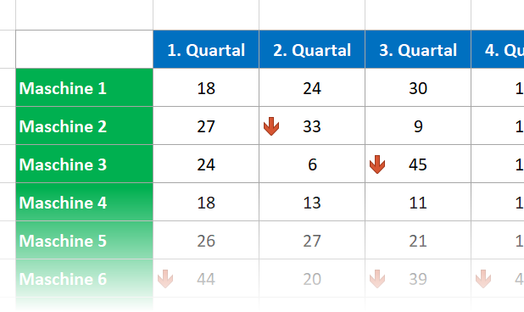
Maschine 4 | 18 | 13 | 11 | 14
Maschine 5 | 26 | 27 | 21 | 10
Maschine 6 | 44 | 20 | 39 | 41
Maschine 7 | 9 | 12 | 7 | 6
Maschine 8 | 53 | 29 | 16 | 26
Maschine 9 | 29 | 23 | 25 | 12

Zeiträume
Startseite
Namen vergeben
Formatierung nach Datum
Für neue Werte drücken Sie F9. Probieren Sie folgende Bedingte Formatierungen: Markieren Sie E3:E16
- in den letzten 7 Tagen
- diese Woche - dieser Monat
- nächster Monat
- Morgen
- usw.
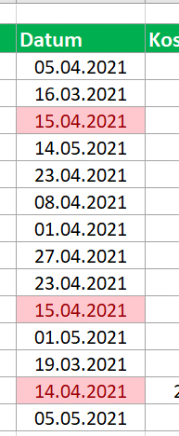
Projekt | Phase | Mitarbeiter | Datum | Kosten | 2023-03-30
SharePoint-Implementierung | Test | Köhler | 2023-03-26 | 420 T€
Einführung Adobe Acrobat 9 | Bestätigung | Amann | 2023-04-14 | 370 T€
Umstellung auf Office 2019 | Durchführung | Schöne | 2023-03-23 | 520 T€
Migration auf Windows 2021 Server | Durchführung | Bonk | 2023-03-03 | 450 T€
Einführung Adobe Acrobat 9 | Test | Schöne | 2023-04-05 | 85 T€
SharePoint-Implementierung | Test | Bergmann | 2023-04-22 | 210 T€
Umstellung auf Office 2019 | Traning | Blumert | 2023-04-23 | 800 T€
Virtualisierungsprojekt F&E | Test | Köhler | 2023-03-19 | 360 T€
Migration auf Windows 2021 Server | Durchführung | Lange | 2023-04-21 | 490 T€
Virtualisierungsprojekt F&E | Durchführung | Vinzenz | 2023-04-28 | 320 T€
SharePoint-Implementierung | Training | Bergmann | 2023-04-28 | 800 T€
Migration auf Windows 2021 Server | Durchführung | Bonk | 2023-04-07 | 490 T€
SharePoint-Implementierung | Beratung | Bergmann | 2023-03-28 | 2,400 T€
SharePoint-Implementierung | Durchführung | Schöne | 2023-04-28 | 285 T€

